表紙
作成日

システム名 | D.Iブログ

 |  |  | 詳細設計書

更新履歴

版数・リビジョン | 作成･更新日 | 改版理由・箇所 |  | 担当

IO関連図
IO関連図
システム名 | 担当者
D.Iブログ | 田中

社員マスタ
引合状況マスタ
受注確度マスタ

プロスペクト登録
プロスペクト詳細
引合先マスタ

プロスペクト登録
プロスペクト参照
プロスペクト更新
プロスペクト削除

月別受注見込金額
プロスペクト
一覧表

備考

画面レイアウト
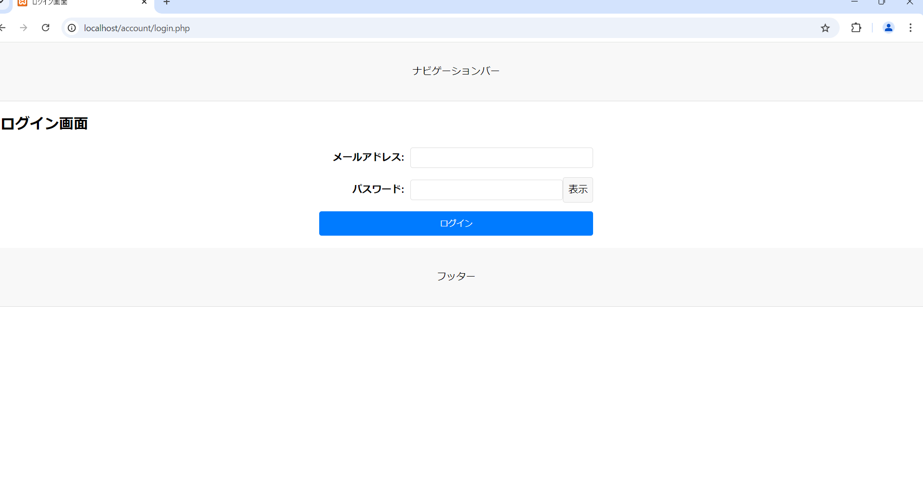
画面レイアウト
システム名 | 画面名 | 担当者
D.Iブログ | TOP画面 | 田中

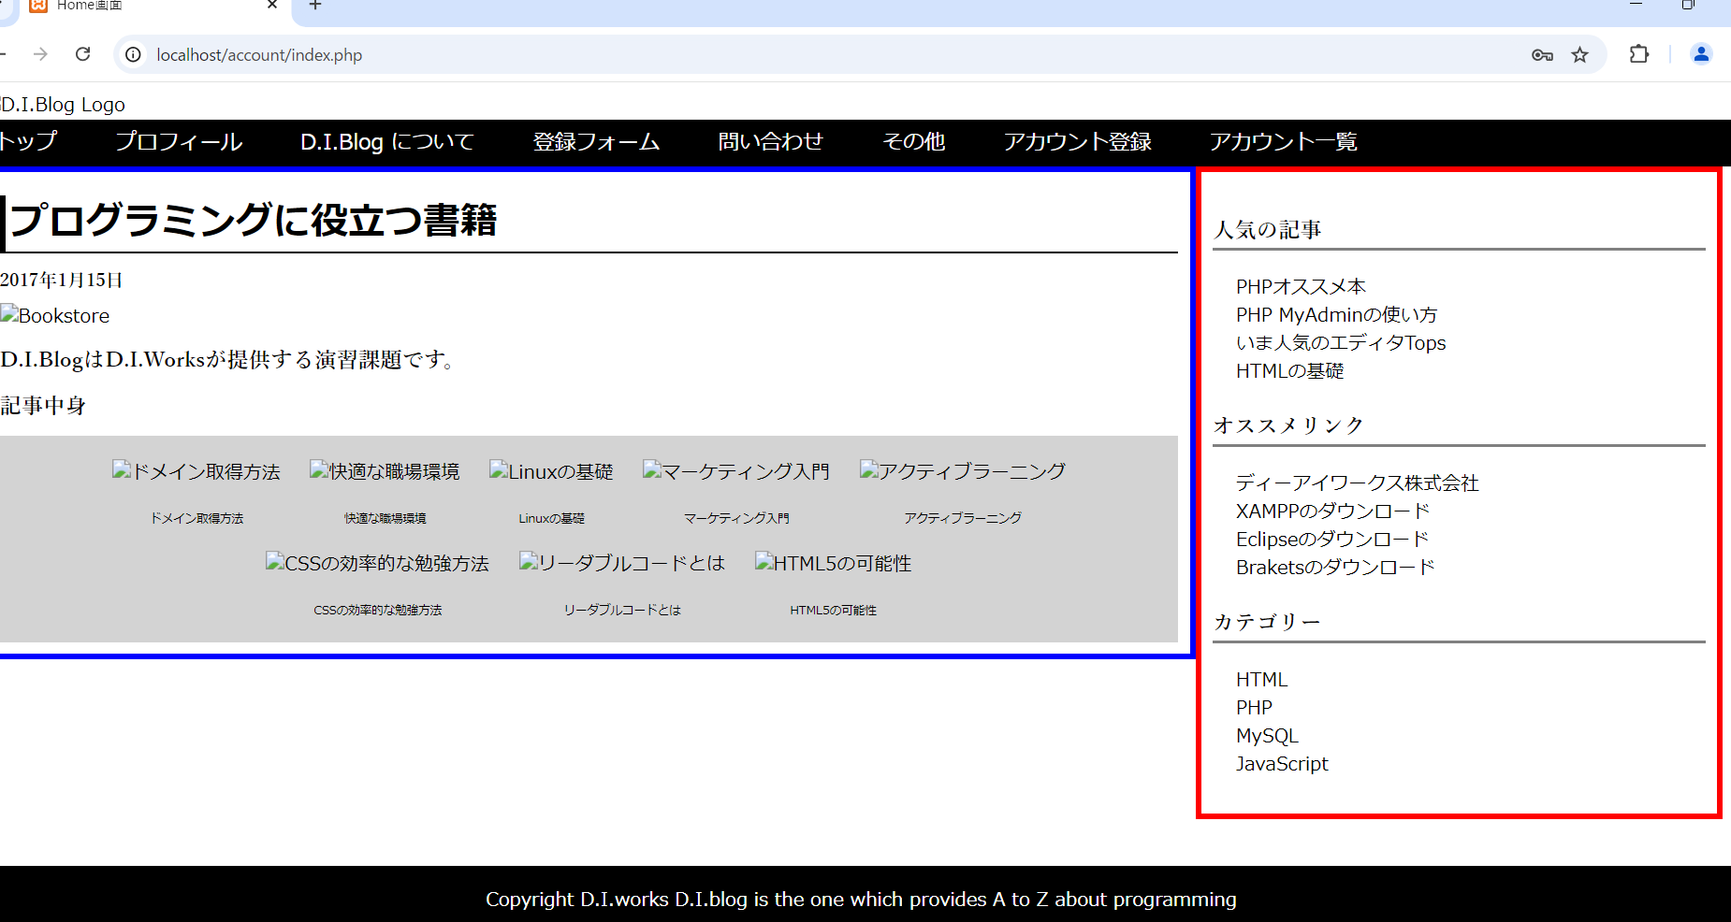

画面レイアウト
システム名 | 画面名 | 担当者
D.Iブログ | アカウント登録画面 | 田中
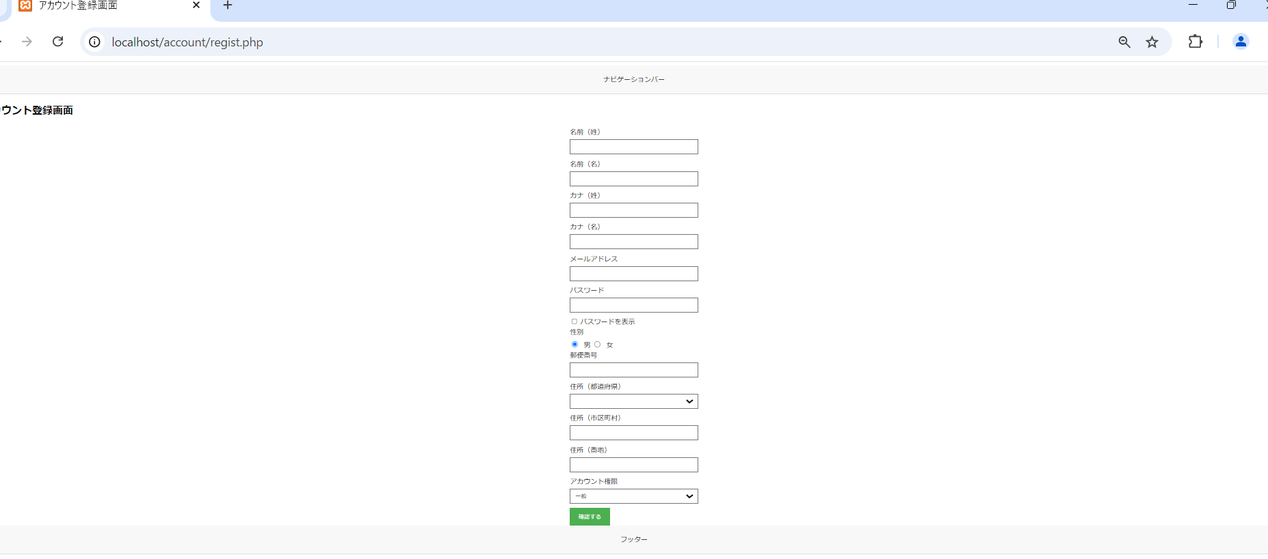

画面レイアウト
システム名 | 画面名 | 担当者
D.Iブログ | アカウント登録確認画面 | 田中

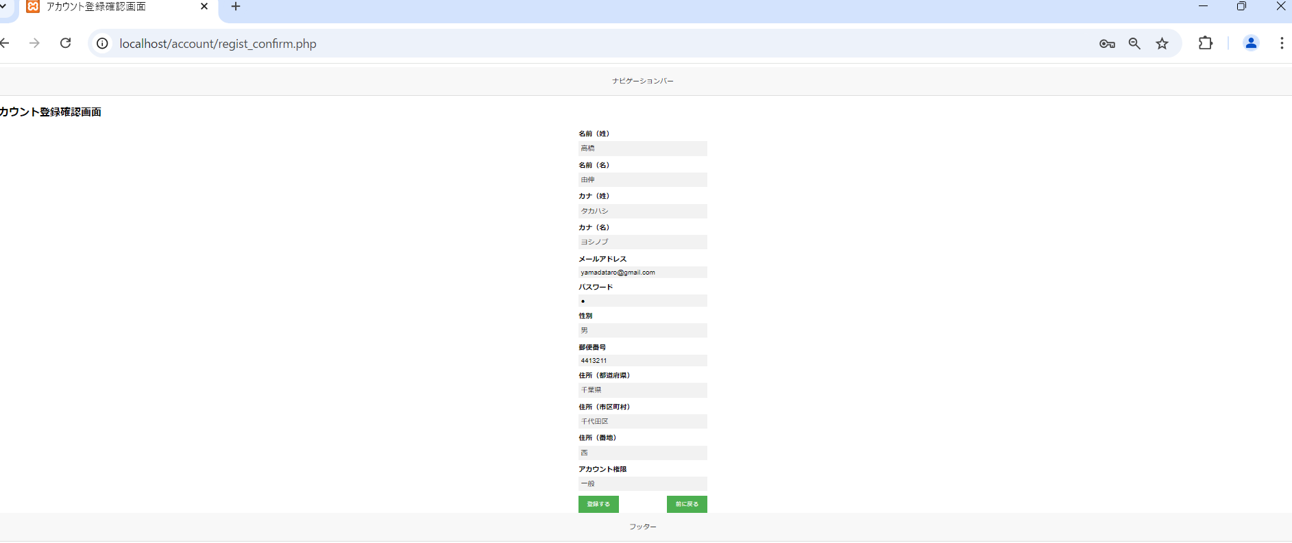

画面レイアウト
システム名 | 画面名 | 担当者
D.Iブログ | アカウント登録完了画面 | 田中



画面レイアウト
システム名 | 画面名 | 担当者
D.Iブログ | アカウント一覧画面 | 田中

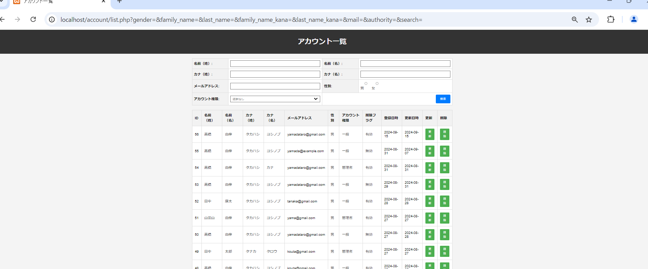

画面レイアウト
システム名 | 画面名 | 担当者
D.Iブログ | アカウント更新画面 | 田中

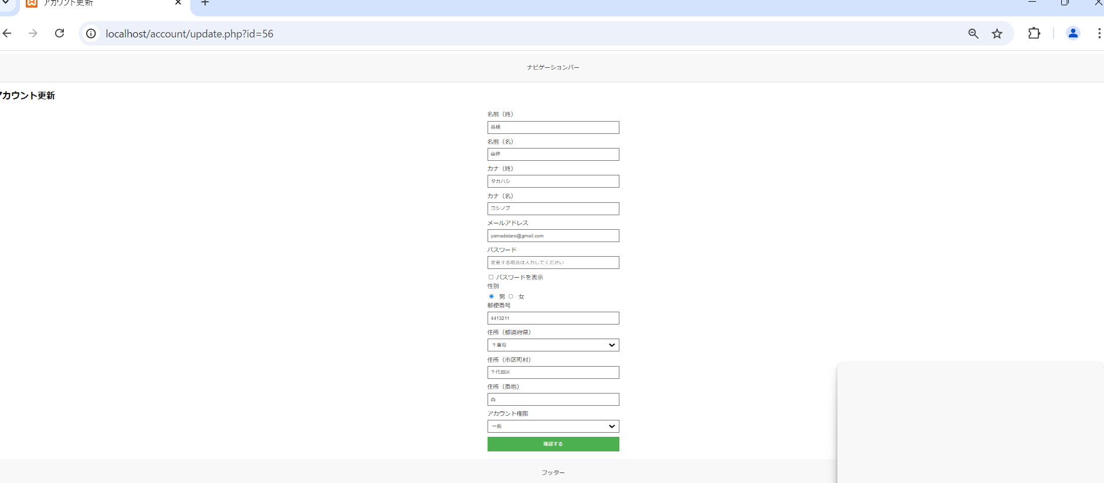

画面レイアウト
システム名 | 画面名 | 担当者
D.Iブログ | アカウント更新確認画面 | 田中



画面レイアウト
システム名 | 画面名 | 担当者
D.Iブログ | アカウント更新完了画面 | 田中

画面レイアウト
システム名 | 画面名 | 担当者
D.Iブログ | アカウント削除画面 | 田中

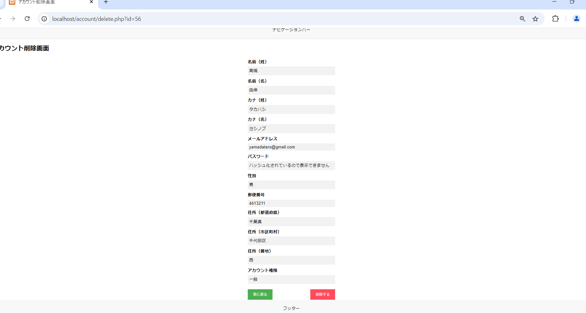

画面レイアウト
システム名 | 画面名 | 担当者
D.Iブログ | アカウント削除確認画面 | 田中

画面レイアウト
システム名 | 画面名 | 担当者
D.Iブログ | アカウント削除完了画面 | 田中

画面レイアウト
システム名 | 画面名 | 担当者
D.Iブログ | ログイン画面 | 田中

項目説明
項目説明書
システム名 |  |  | 画面名 |  |  |  |  |  |  |  | 担当者
D.Iブログ |  |  | アカウント登録 |  |  |  |  |  |  |  | 田中
 | 項目名 | I/O | 桁数 | IME | 必須 | 参照 | データ元（テーブル） | データ元項目名（列） | 値チェック/初期値 | 備考
名前（姓） |  | I | 10 | On | 〇 |  |  |  | ひらがな、漢字のみ入力可 / 初期値：空欄
名前（名） |  | I | 10 | On | 〇 |  |  |  | ひらがな、漢字のみ入力可 / 初期値：空欄
カナ（姓） |  | I | 10 | カタカナ | 〇 |  |  |  | カタカナのみ入力可 / 初期値：空欄
カナ（名） |  | I | 10 | カタカナ | 〇 |  |  |  | カタカナのみ入力可 / 初期値：空欄
メールアドレス |  | I | 100 | Off | 〇 |  |  |  | 半角英数字、ハイフン、アットマークのみ入力可 / 初期値：空欄
パスワード |  | I | 10 | Off | 〇 |  |  |  | 半角英数字のみ入力可 / 初期値：空欄 | ハッシュ化してデータベースに登録
性別 |  | I |  | Off | 〇 |  |  |  | 初期値：「男」 / ラジオボタン（男、女）
郵便番号 |  | I | 7 | Off | 〇 |  |  |  | 半角数字のみ入力可 / 初期値：空欄
住所（都道府県） |  | I |  | Off | 〇 |  |  |  | 初期値：空欄（未選択） / プルダウン（空欄、47都道府県）
住所（市区町村） |  | I | 10 | Off | 〇 |  |  |  | ひらがな、漢字、数字、カタカナ、ハイフン、スペースのみ入力可 / 初期値：空欄
住所（番地） |  | I | 100 | On | 〇 |  |  |  | ひらがな、漢字、数字、カタカナ、ハイフン、スペースのみ入力可 / 初期値：空欄
アカウント権限 |  | I |  | Off | 〇 |  |  |  | 初期値：「一般」 / プルダウン（一般、管理者）
確認する |  |  |  |  |  |  |  |  | ボタン押下時に入力チェックを実施

I/O ：Ｉ（入力）、O（出力）、I/O（入出力）
必須：○（必須）、△（条件により）、ブランク（任意）
桁数：最大桁数（Max Length）
IME ：On（全角日本語）、Off（半角英数字）
参照：W（ウィンドウ検索）、P（プルダウン）

項目説明書
システム名 |  |  | 画面名 |  |  |  |  |  |  |  | 担当者
D.Iブログ |  |  | アカウント登録確認 |  |  |  |  |  |  |  | 田中
 | 項目名 | I/O | 桁数 | IME | 必須 | 参照 | データ元（テーブル） | データ元項目名（列） | 値チェック/初期値 | 備考
名前（姓） |  | O | 10 |  |  |  | 入力情報 |  | 入力値を表示
名前（名） |  | O | 10 |  |  |  | 入力情報 |  | 入力値を表示
カナ（姓） |  | O | 10 |  |  |  | 入力情報 |  | 入力値を表示
カナ（名） |  | O | 10 |  |  |  | 入力情報 |  | 入力値を表示
メールアドレス |  | O | 100 |  |  |  | 入力情報 |  | 入力値を表示
パスワード |  | O | 10 |  |  |  | 入力情報 |  | ●で表示 | パスワードの文字数分の●を表示
性別 |  | O |  |  |  |  | 入力情報 |  | 「男」または「女」を表示
郵便番号 |  | O | 7 |  |  |  | 入力情報 |  | 入力値を表示
住所（都道府県） |  | O |  |  |  |  | 入力情報 |  | 入力値を表示
住所（市区町村） |  | O | 10 |  |  |  | 入力情報 |  | 入力値を表示
住所（番地） |  | O | 100 |  |  |  | 入力情報 |  | 入力値を表示
アカウント権限 |  | O |  |  |  |  | 入力情報 |  | 「一般」または「管理者」を表示
登録する |  | I |  |  |  |  |  |  | ボタン押下時に登録処理を実施
前に戻る |  | I |  |  |  |  |  |  | 入力情報を保持して前の画面に戻る

I/O ：Ｉ（入力）、O（出力）、I/O（入出力）
必須：○（必須）、△（条件により）、ブランク（任意）
桁数：最大桁数（Max Length）
IME ：On（全角日本語）、Off（半角英数字）
参照：W（ウィンドウ検索）、P（プルダウン）

項目説明書
システム名 |  |  | 画面名 |  |  |  |  |  |  |  | 担当者
D.Iブログ |  |  | アカウント登録完了 |  |  |  |  |  |  |  | 田中
 | 項目名 | I/O | 桁数 | IME | 必須 | 参照 | データ元（テーブル） | データ元項目名（列） | 値チェック/初期値 | 備考
登録完了メッセージ |  | O |  |  |  |  |  |  | 「登録完了しました」を表示 | 画面中央に大きく表示
TOPページへ戻る |  | I |  |  |  |  |  |  |  | ボタン押下時にTOPページに遷移

I/O ：Ｉ（入力）、O（出力）、I/O（入出力）
必須：○（必須）、△（条件により）、ブランク（任意）
桁数：最大桁数（Max Length）
IME ：On（全角日本語）、Off（半角英数字）
参照：W（ウィンドウ検索）、P（プルダウン）

項目説明書
システム名 |  |  | 画面名 |  |  |  |  |  |  |  | 担当者
D.Iブログ |  |  | アカウント一覧 |  |  |  |  |  |  |  | 田中
 | 項目名 | I/O | 桁数 | IME | 必須 | 参照 | データ元（テーブル） | データ元項目名（列） | 値チェック/初期値 | 備考
名前（姓） |  | I | 10 | On | 〇 |  |  |  | ひらがな、漢字のみ入力可 / 初期値：空欄
名前（名） |  | I | 10 | On | 〇 |  |  |  | ひらがな、漢字のみ入力可 / 初期値：空欄
カナ（姓） |  | I | 10 | カタカナ | 〇 |  |  |  | カタカナのみ入力可 / 初期値：空欄
カナ（名） |  | I | 10 | カタカナ | 〇 |  |  |  | カタカナのみ入力可 / 初期値：空欄
メールアドレス |  | I | 100 | Off | 〇 |  |  |  | 半角英数字、ハイフン、アットマークのみ入力可 / 初期値：空欄
パスワード |  | I | 10 | Off | 〇 |  |  |  | 半角英数字のみ入力可 / 初期値：空欄 | ハッシュ化してデータベースに登録
性別 |  | I |  | Off | 〇 |  |  |  | 初期値：「男」 / ラジオボタン（男、女）
郵便番号 |  | I | 7 | Off | 〇 |  |  |  | 半角数字のみ入力可 / 初期値：空欄
住所（都道府県） |  | I |  | Off | 〇 |  |  |  | 初期値：空欄（未選択） / プルダウン（空欄、47都道府県）
住所（市区町村） |  | I | 10 | Off | 〇 |  |  |  | ひらがな、漢字、数字、カタカナ、ハイフン、スペースのみ入力可 / 初期値：空欄
住所（番地） |  | I | 100 | On | 〇 |  |  |  | ひらがな、漢字、数字、カタカナ、ハイフン、スペースのみ入力可 / 初期値：空欄
アカウント権限 |  | I |  | Off | 〇 |  |  |  | 初期値：「一般」 / プルダウン（一般、管理者）
確認する |  |  |  |  |  |  |  |  | ボタン押下時に入力チェックを実施

I/O ：Ｉ（入力）、O（出力）、I/O（入出力）
必須：○（必須）、△（条件により）、ブランク（任意）
桁数：最大桁数（Max Length）
IME ：On（全角日本語）、Off（半角英数字）
参照：W（ウィンドウ検索）、P（プルダウン）

更新仕様書
更新・処理仕様書
システム名 |  | 画面名 |  |  |  |  |  |  |  | 担当者
D.Iブログ |  |  |  |  |  |  |  |  |  | 田中
インターフェース |  |  |  |  | 更新元データ | 更新対象データ |  |  | 備考
パラメータ | I/O | 必須 | 桁数 | データ型 |  | テーブル | 項目（列） | 更新
 |  |  |  |  | （自動採番ロジック） | プロスペクト基本 | 引合番号
引合日 | I | ○ | 10 | DateTime | 引合日 |  | 引合日 | ○
引合先コード | I | ○ | 8 | String | 引合先コード |  | 引合先コード | ○
担当者コード | I | ○ | 8 | String | 担当者コード |  | 担当者コード | ○
部門コード | I | ○ | 8 | String | 部門コード |  | 部門コード | ○
受注確度コード | I | ○ | 2 | String | 受注確度コード |  | 受注確度コード | ○
受注見込金額 | I | ○ | 10 | Decimal | 受注見込金額 |  | 受注見込金額 | ○
受注予定月 | I |  | 7 | String | 受注予定月 |  | 受注予定月 | ○
売上予定月 | I |  | 7 | String | 売上予定月 |  | 売上予定月 | ○
クローズフラグ | I | ○ | 1 | String | クローズフラグ |  | クローズフラグ | ○

I/O ：Ｉ（入力）、O（出力）、I/O（入出力）
必須（Insert時）：○（必須）、ブランク（任意）
桁数：最大桁数
更新：○（Insert＆Update）、ブランク（Insertのみ）

